Sheet1
采空区长度/m | 进风口 | 冒落带x粘性阻力/m-2 | 冒落带y粘性阻力/m-2 | 冒落带z粘性阻力/m-2 | 冒落带孔隙率 | 层流 | 裂隙带孔隙率 | 层流 | 进风速度1 | 进风速度2 | 云图 | 切片图
100 | 1 | 201100 | 100 | 21110 | 0.3 | 1 | 0 | 0 | 1.2 |  | 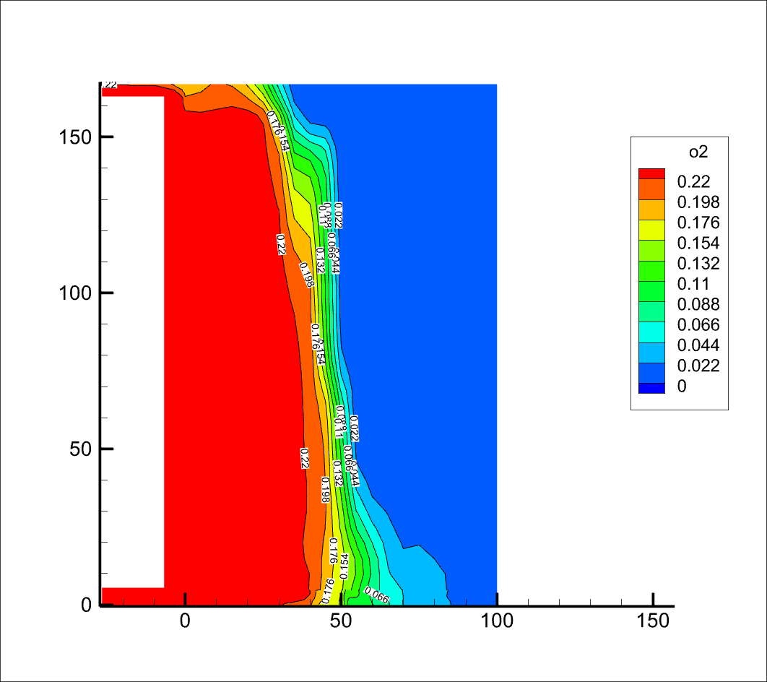 | 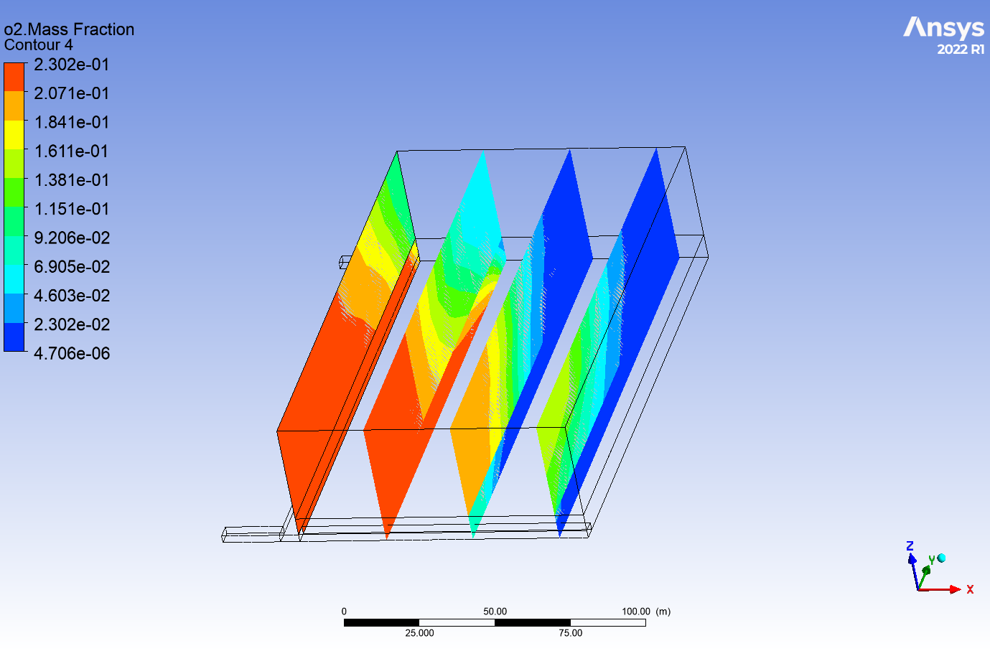
100 | 2 | 201100 | 100 | 21110 | 0.3 | 0 | 0 | 0 | 1.2 | 0.33 | 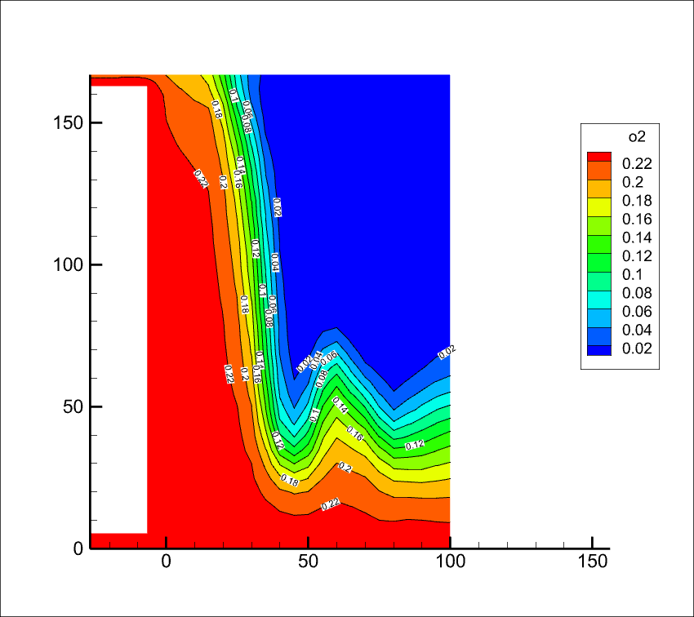 | 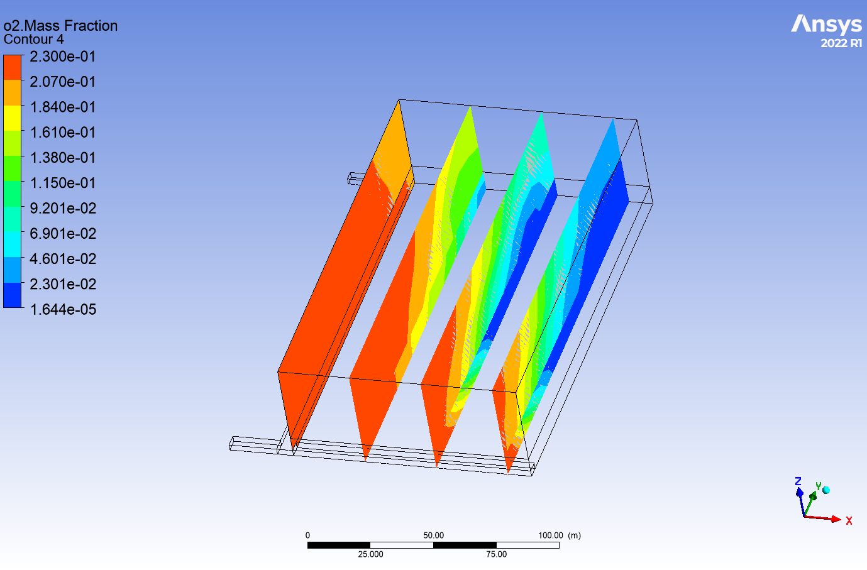
150 | 1 | 201100 | 1000 | 211100 | 0 | 1 | 0 | 0 | 1.2 |  | 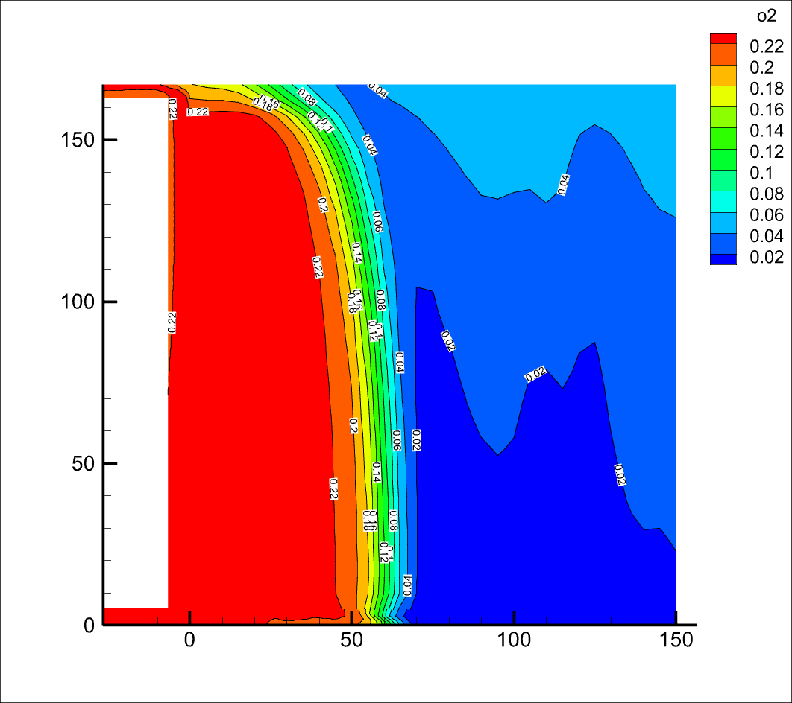 | 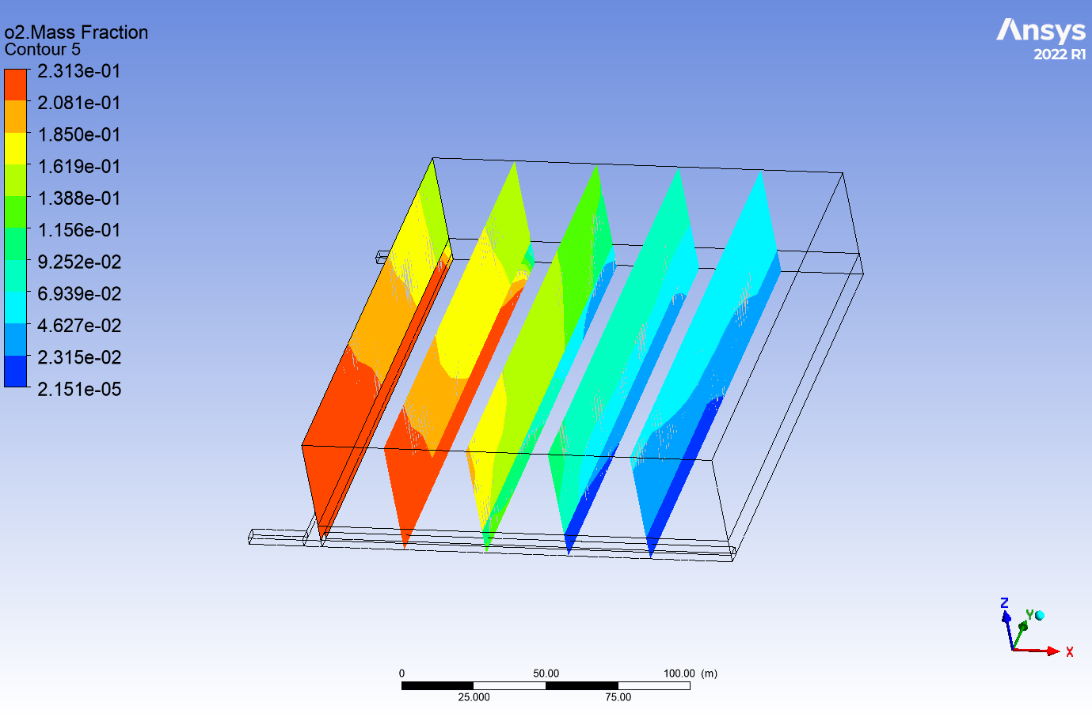
150 | 1 | 201100 | 1000 | 211100 | 0 | 1 | 0 | 0 | 1.5 |  | 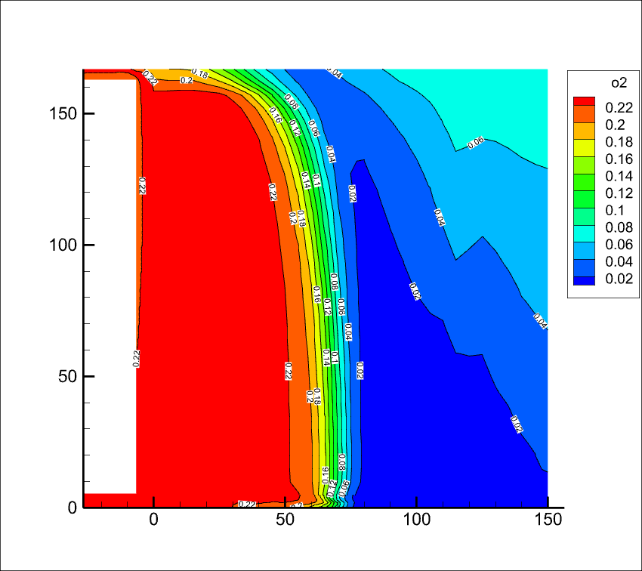 | 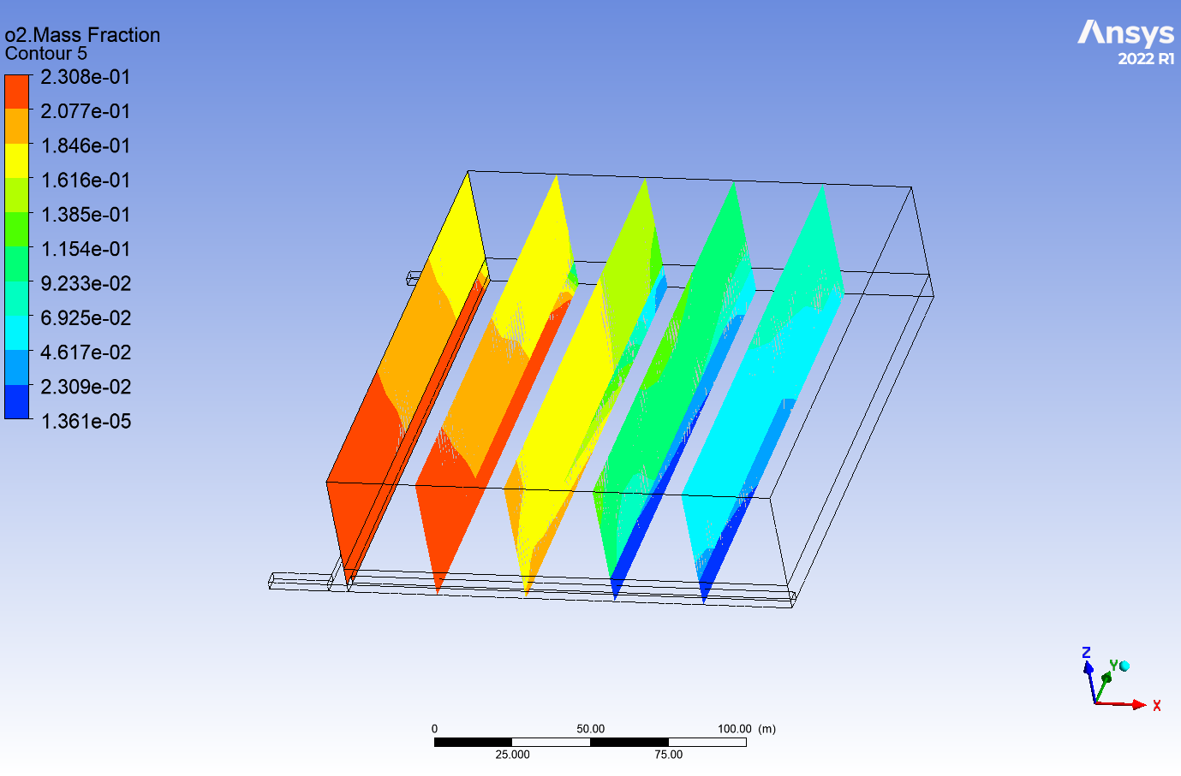
150 | 1 | 201100 | 1000 | 211100 | 0 | 1 | 0 | 0 | 2 |  | 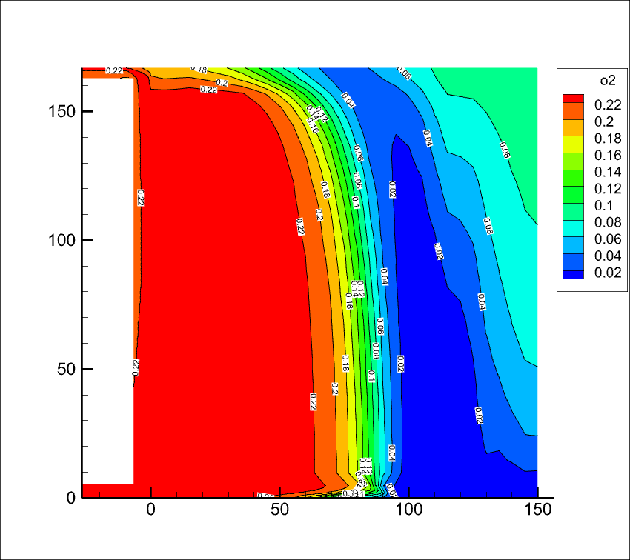 | 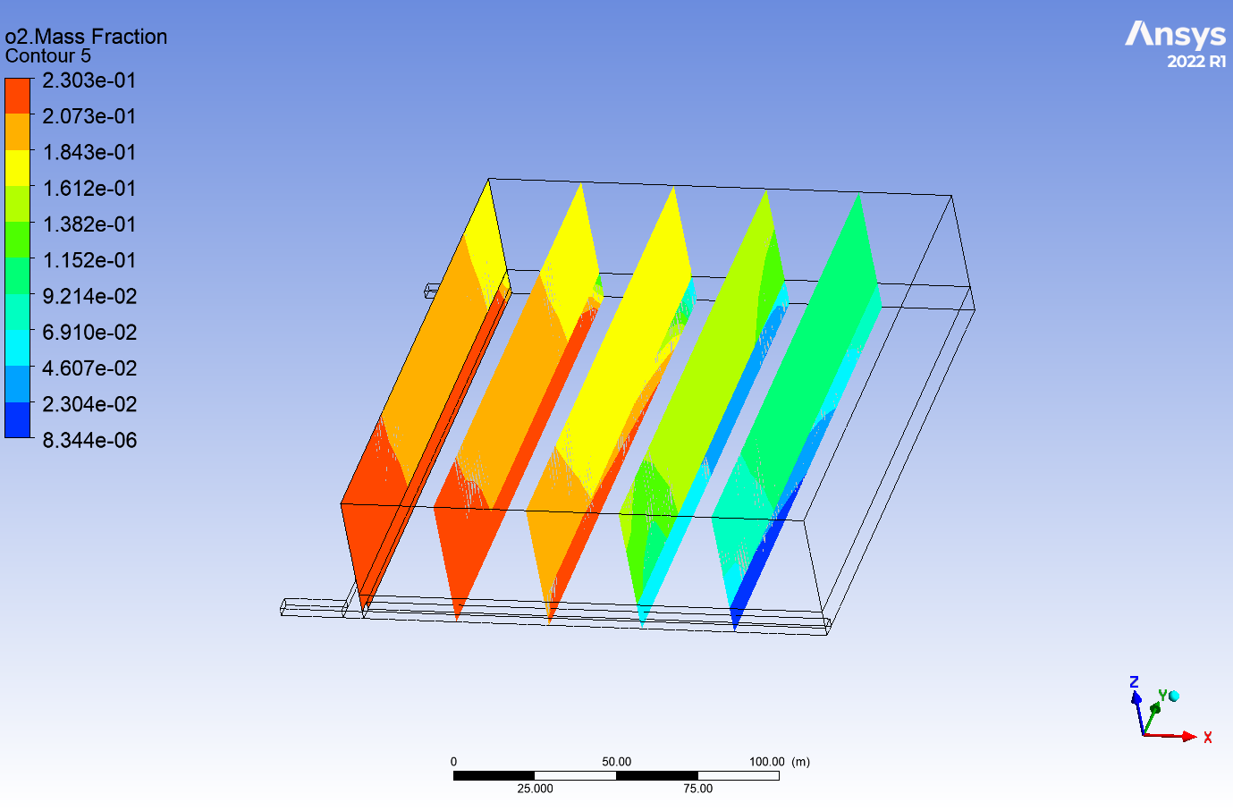
150 | 1 | 301100 | 1000 | 211100 | 0 | 0 | 0 | 0 | 1.2 |  | 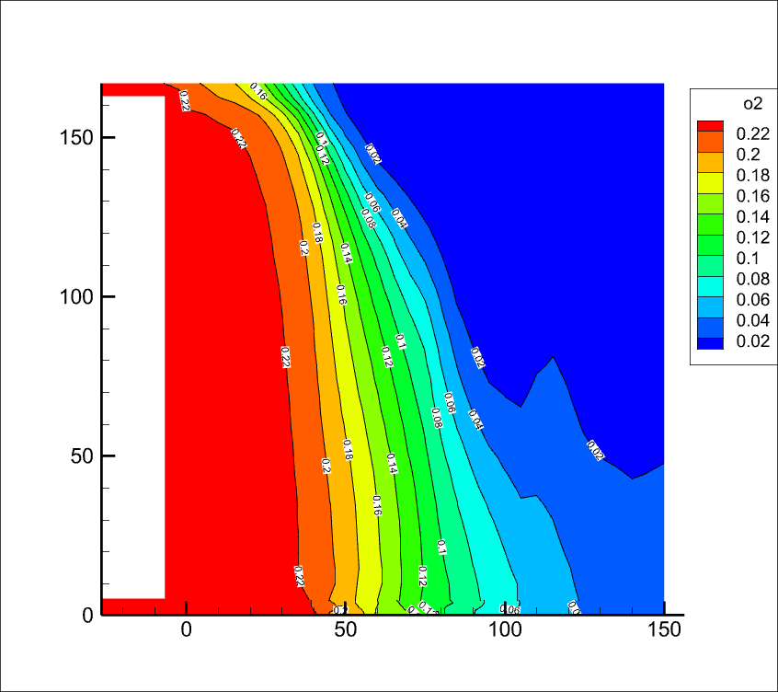 | 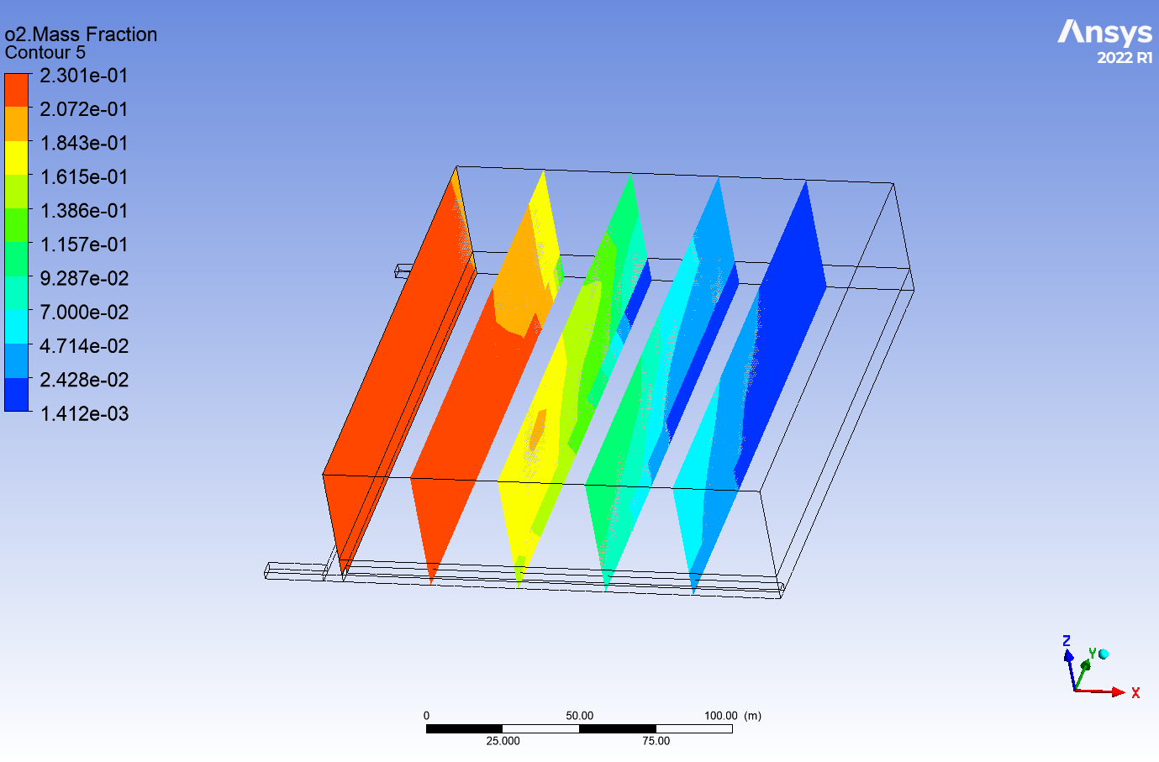
150 | 1 | 301100 | 1000 | 211100 | 0 | 0 | 0 | 0 | 1.5 |  | 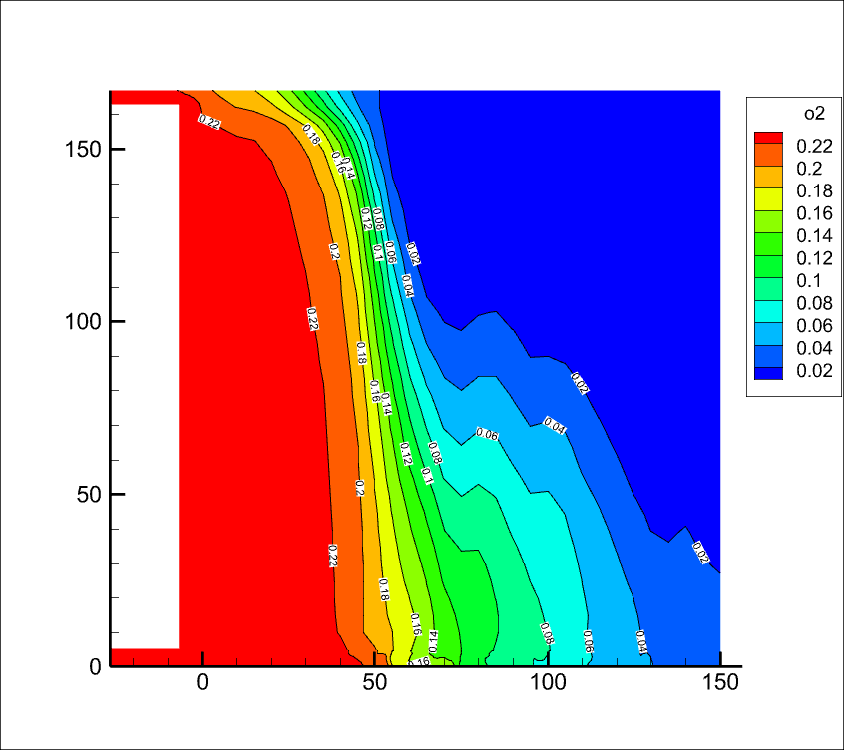 | 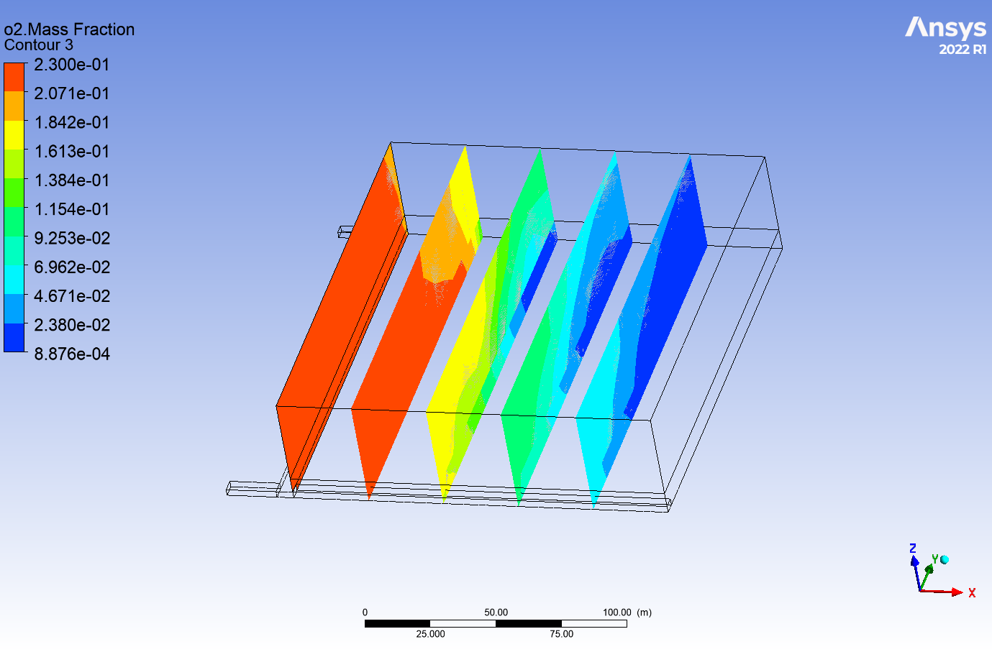
150 | 1 | 301100 | 1000 | 211100 | 0 | 0 | 0 | 0 | 2 |  | 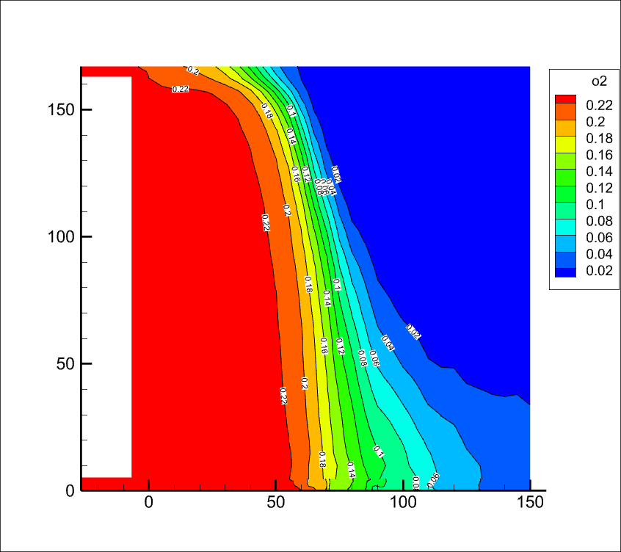 | 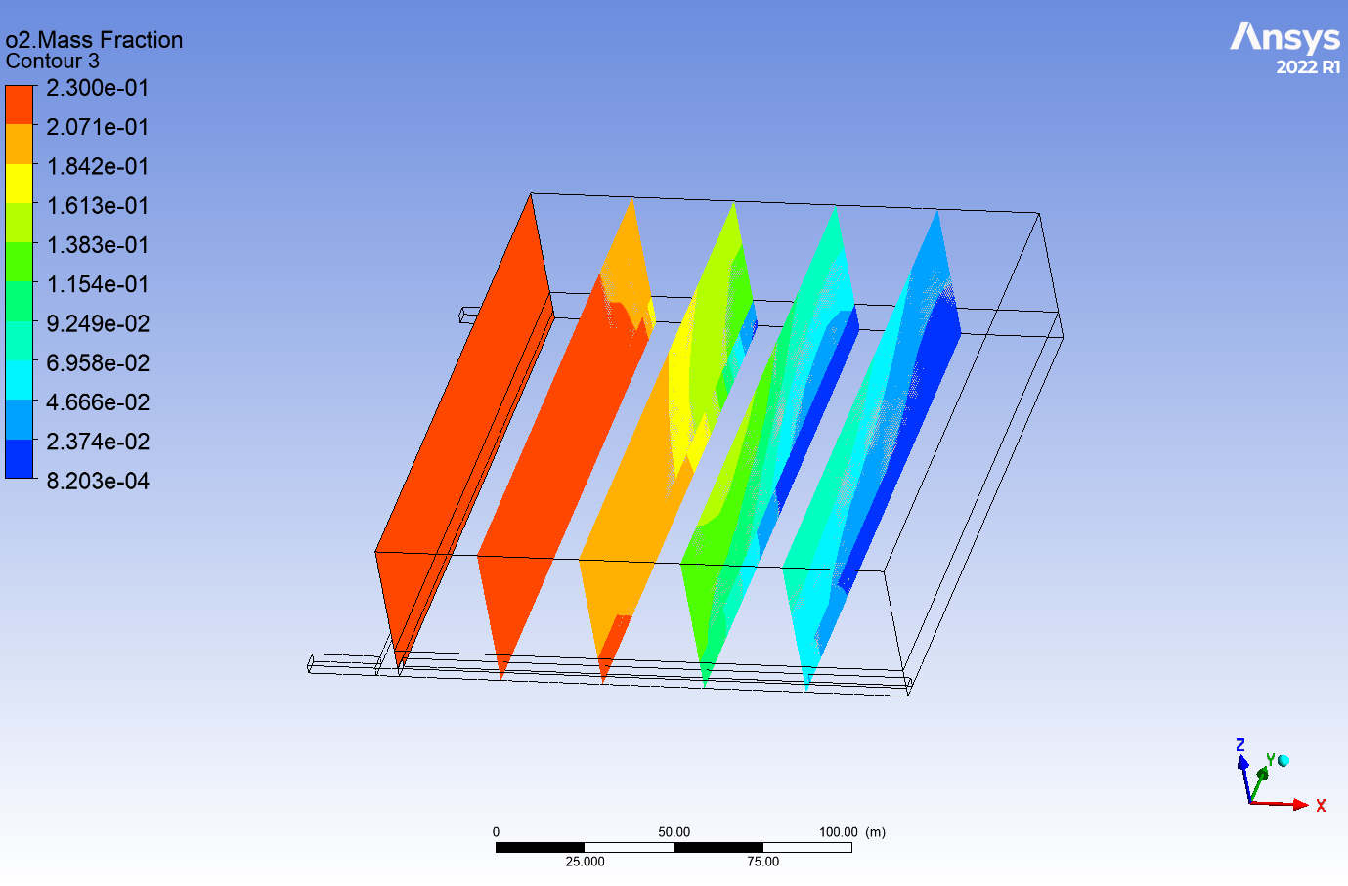
150 | 2 | 201100 | 1000 | 211100 | 0.2 | 0 | 0 | 0 | 1.2 | 0.33 | 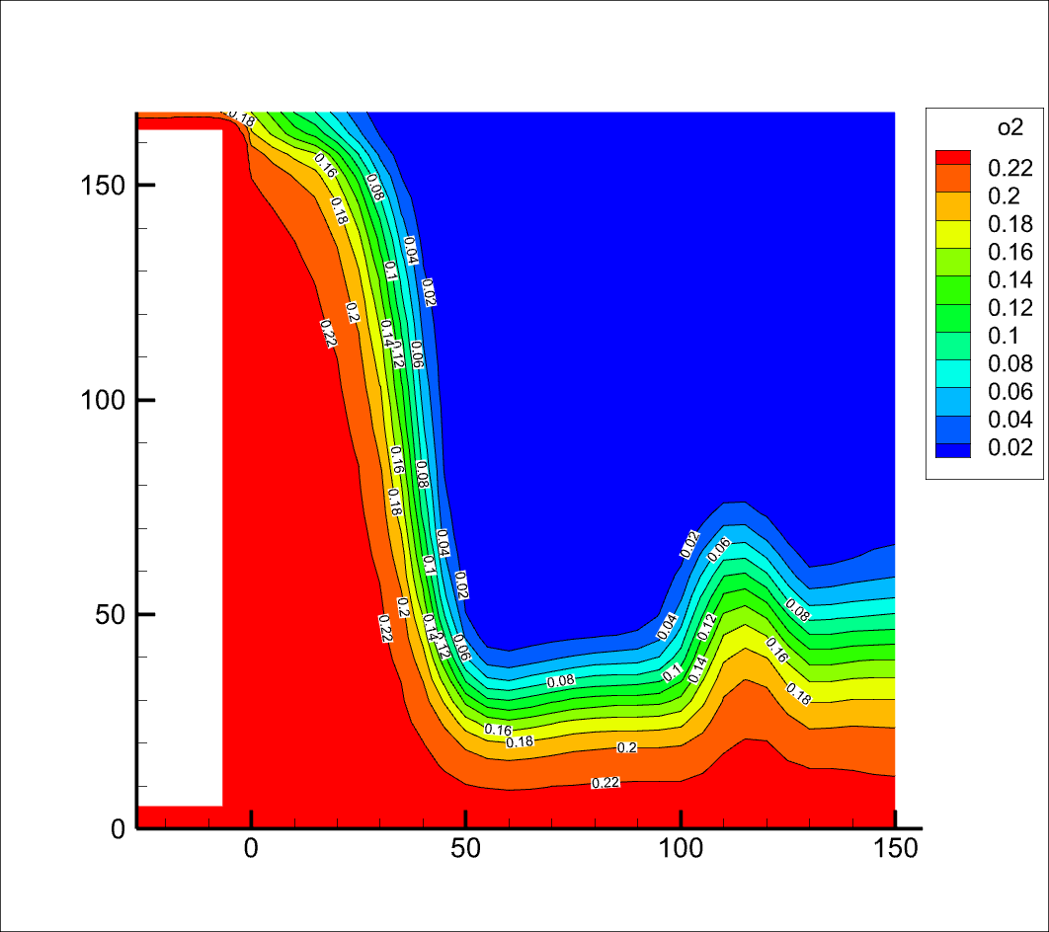 | 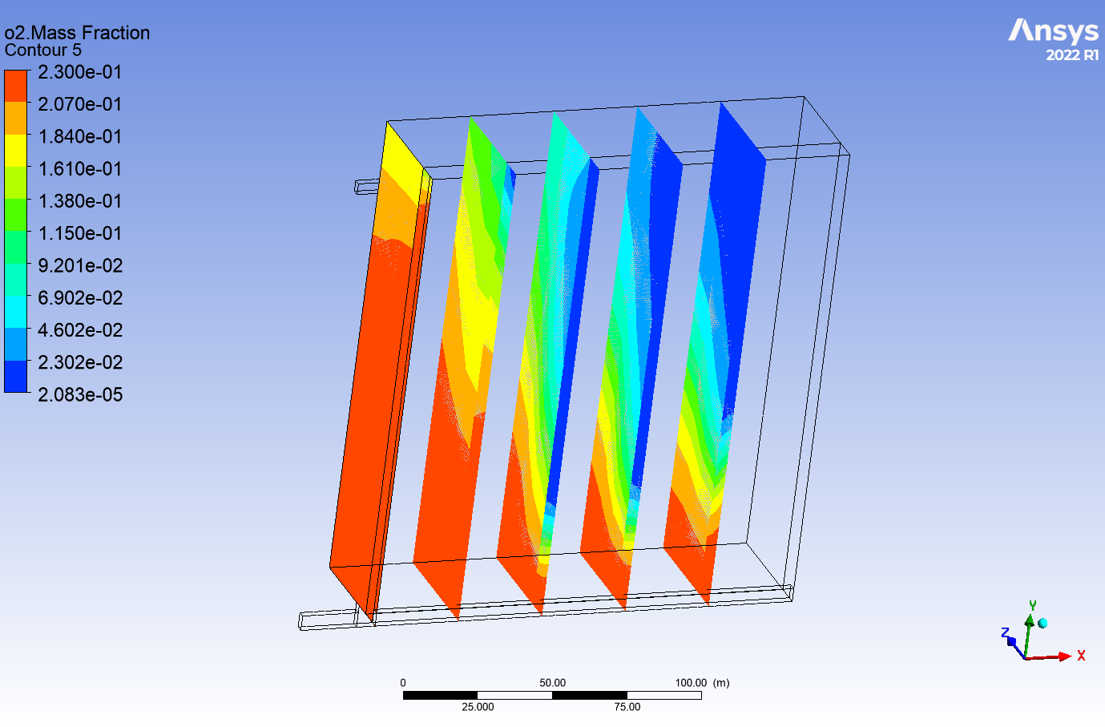
150 | 2 | 201100 | 1000 | 211100 | 0.2 | 0 | 0 | 0 | 1.2 | 0.5 | 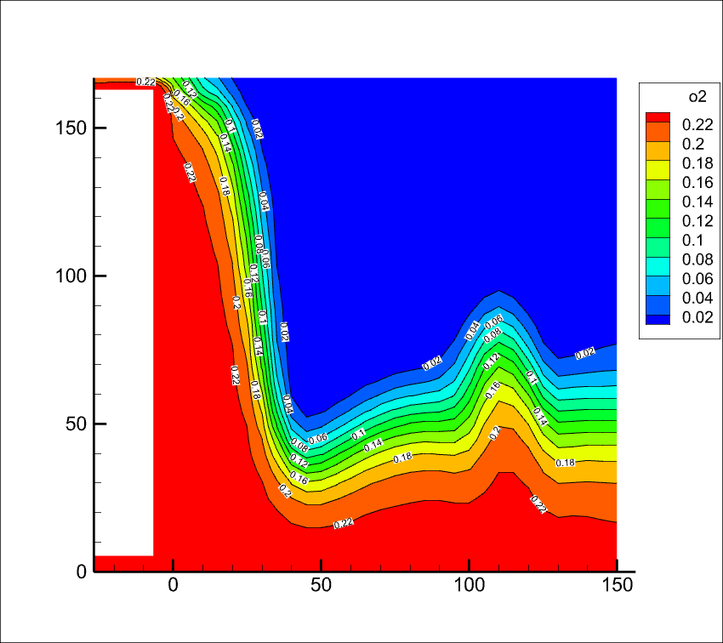 | 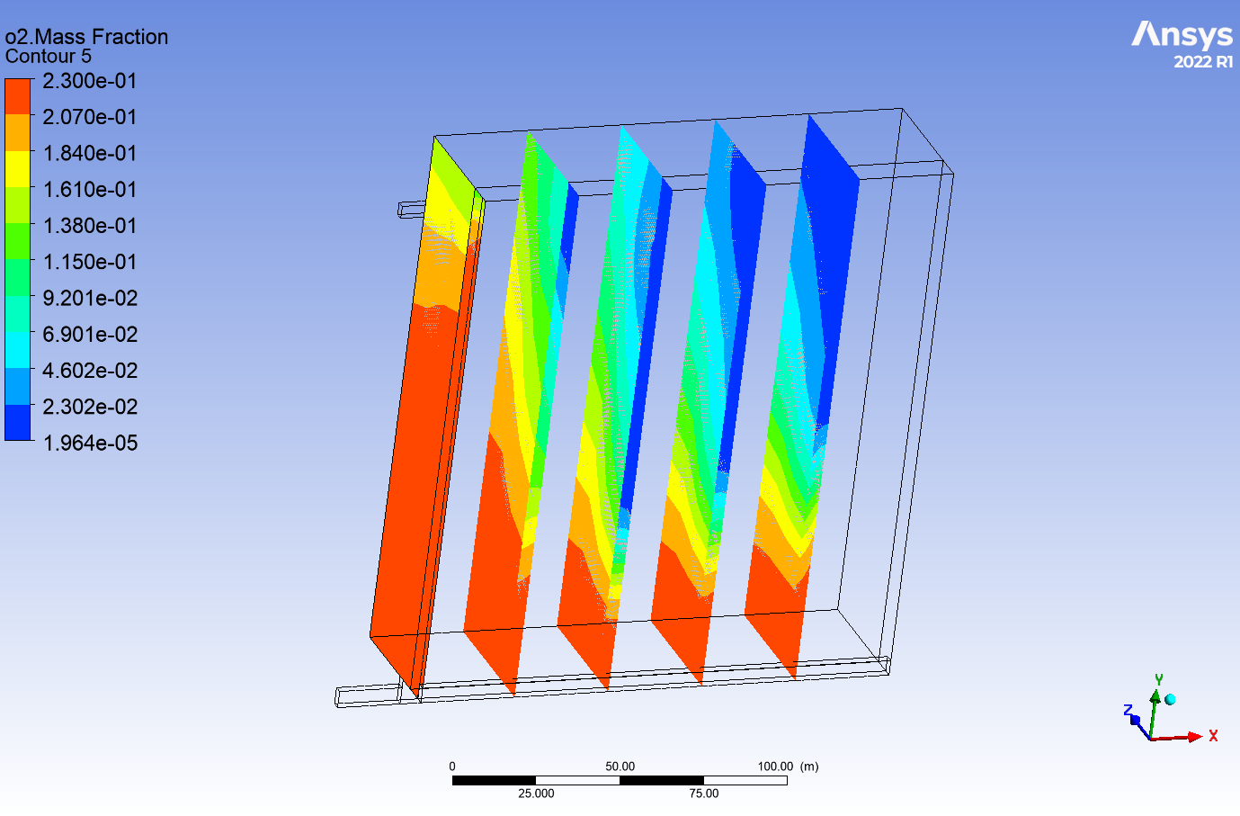
150 | 2 | 201100 | 1000 | 211100 | 0.2 | 0 | 0 | 0 | 1.2 | 0.8 | 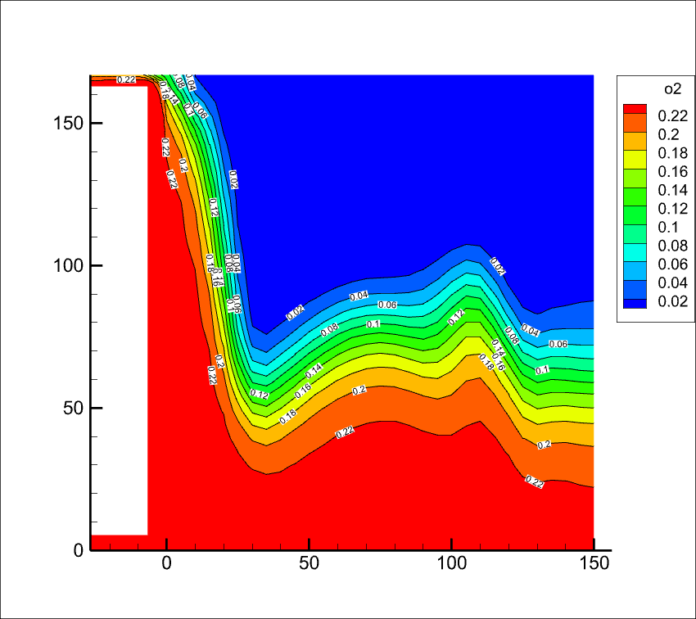 | 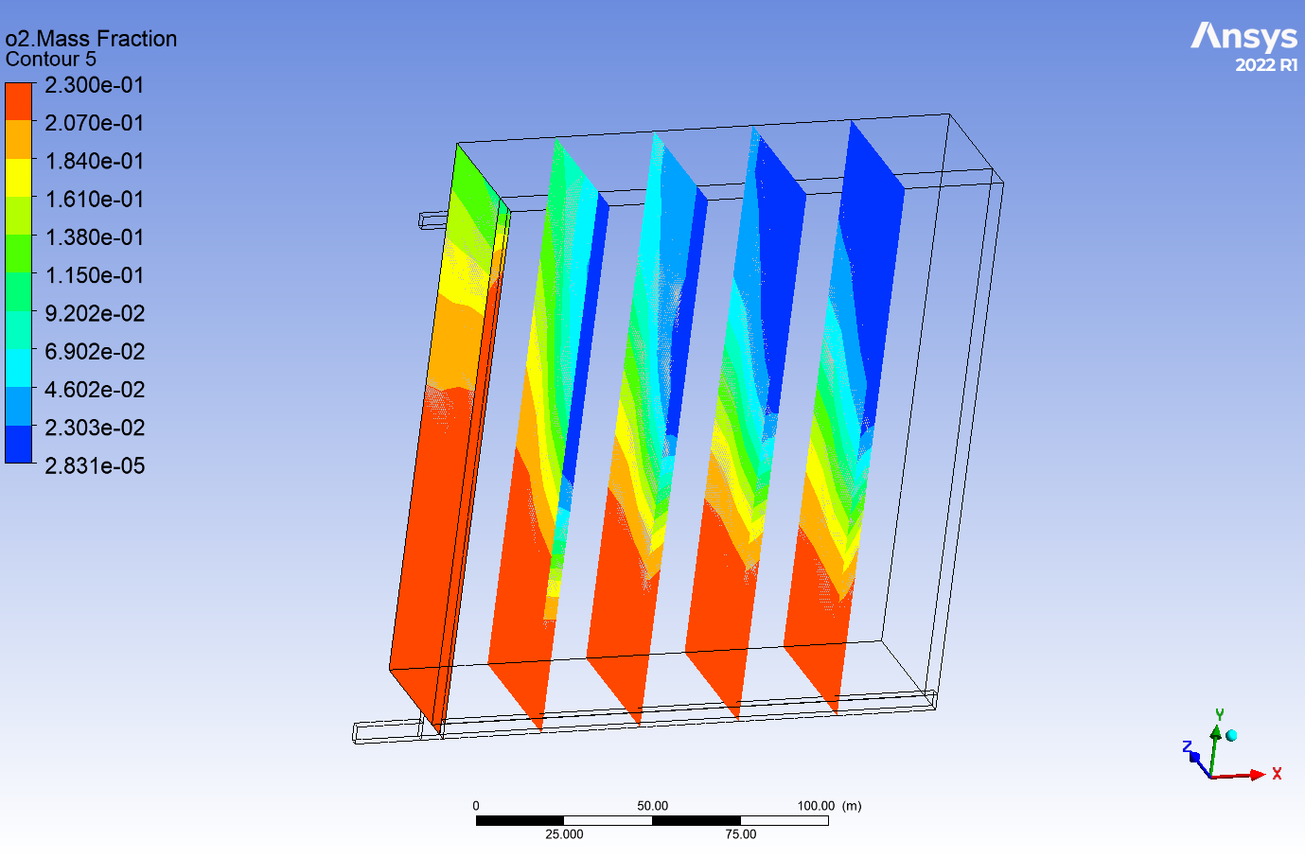
200 | 1 | 1511000 | 10000 | 211100 | 0 | 0 | 0.01 | 0 | 1.2 |  | 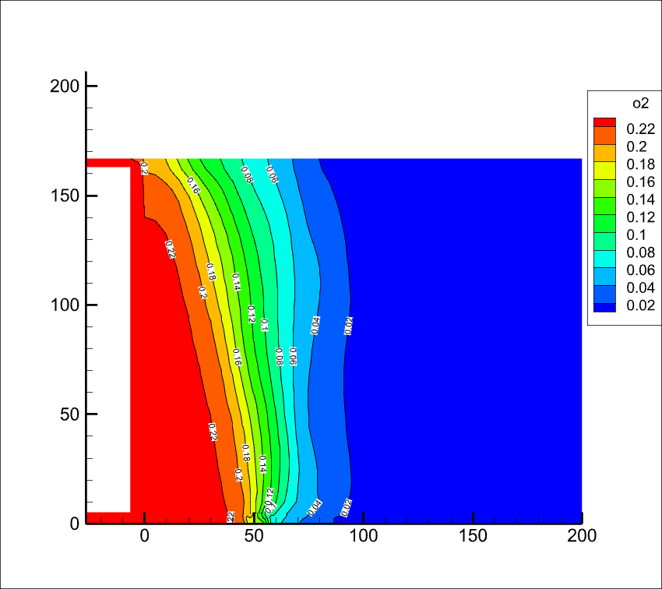 | 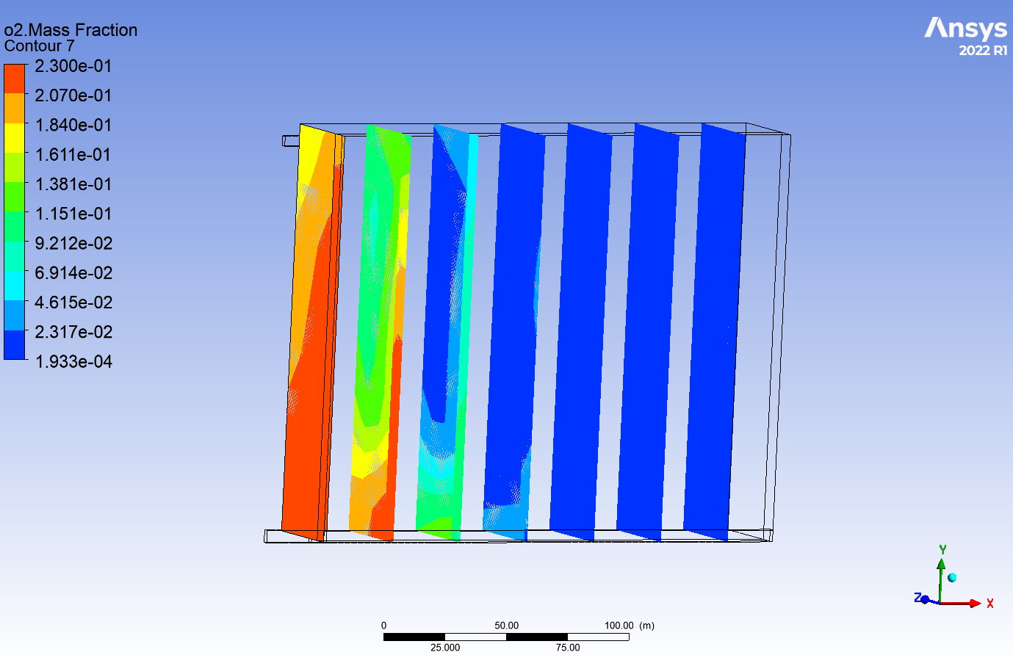
200 | 1 | 1511000 | 10000 | 211100 | 0.1 | 0 | 0.01 | 0 | 1.2 |  | 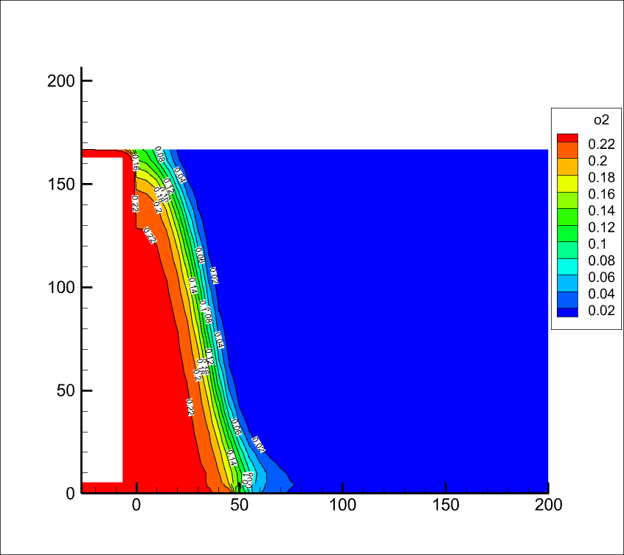 | 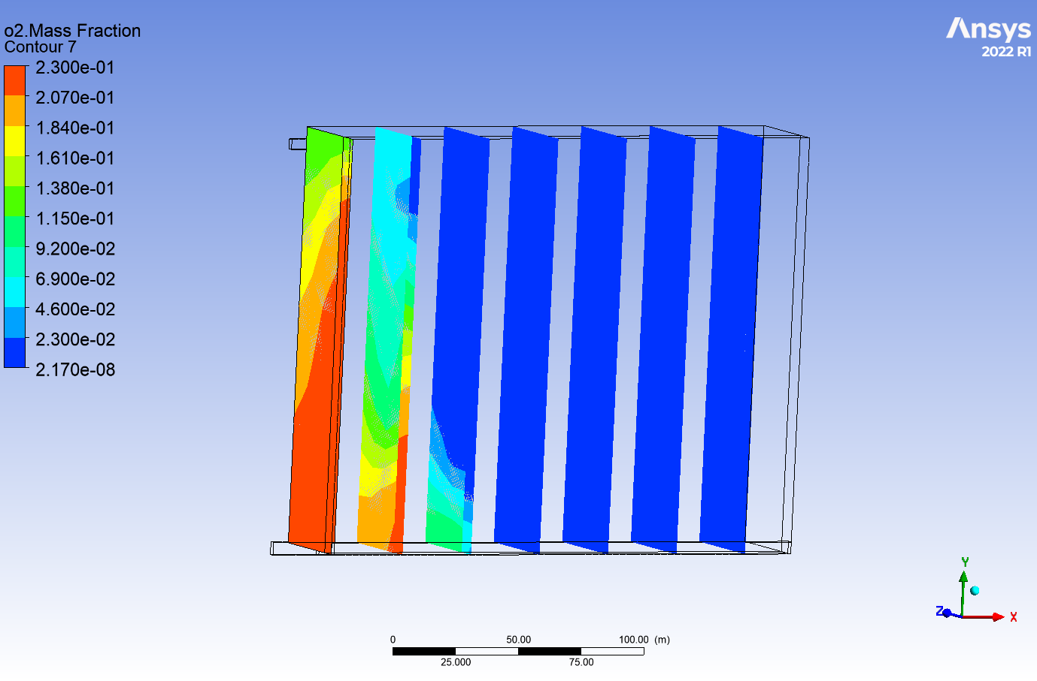
200 | 1 | 1511000 | 10000 | 211100 | 0.2 | 0 | 0.01 | 0 | 1.2 |  | 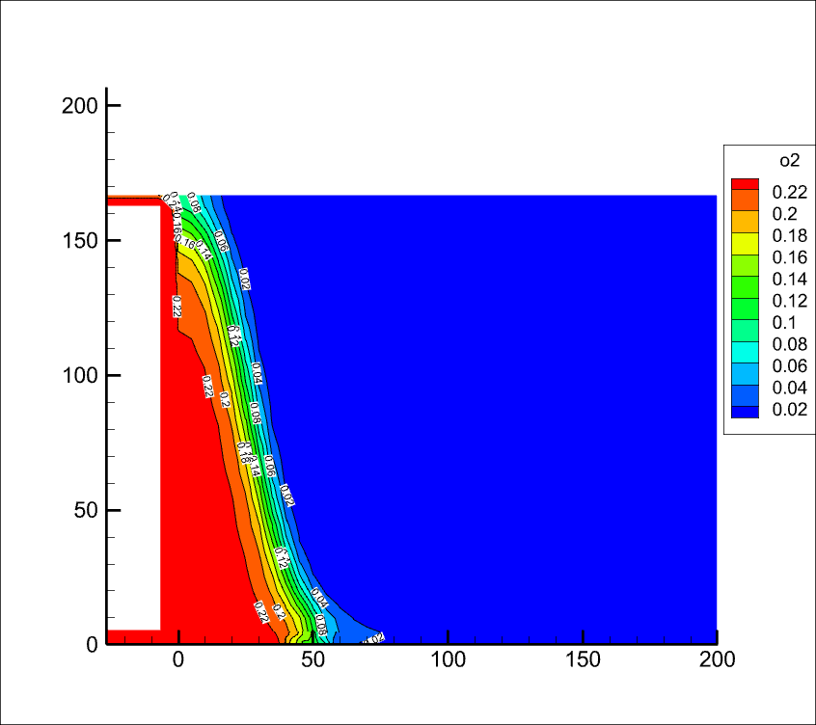 | 
200 | 1 | 1511000 | 10000 | 211100 | 0 | 0 | 0 | 0 | 1.2 |  | 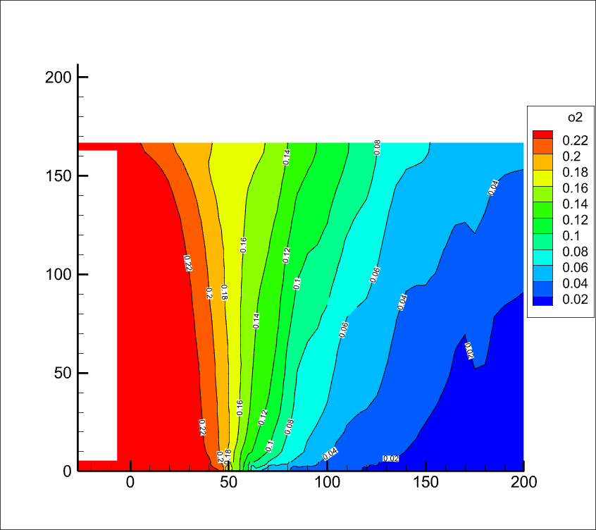 | 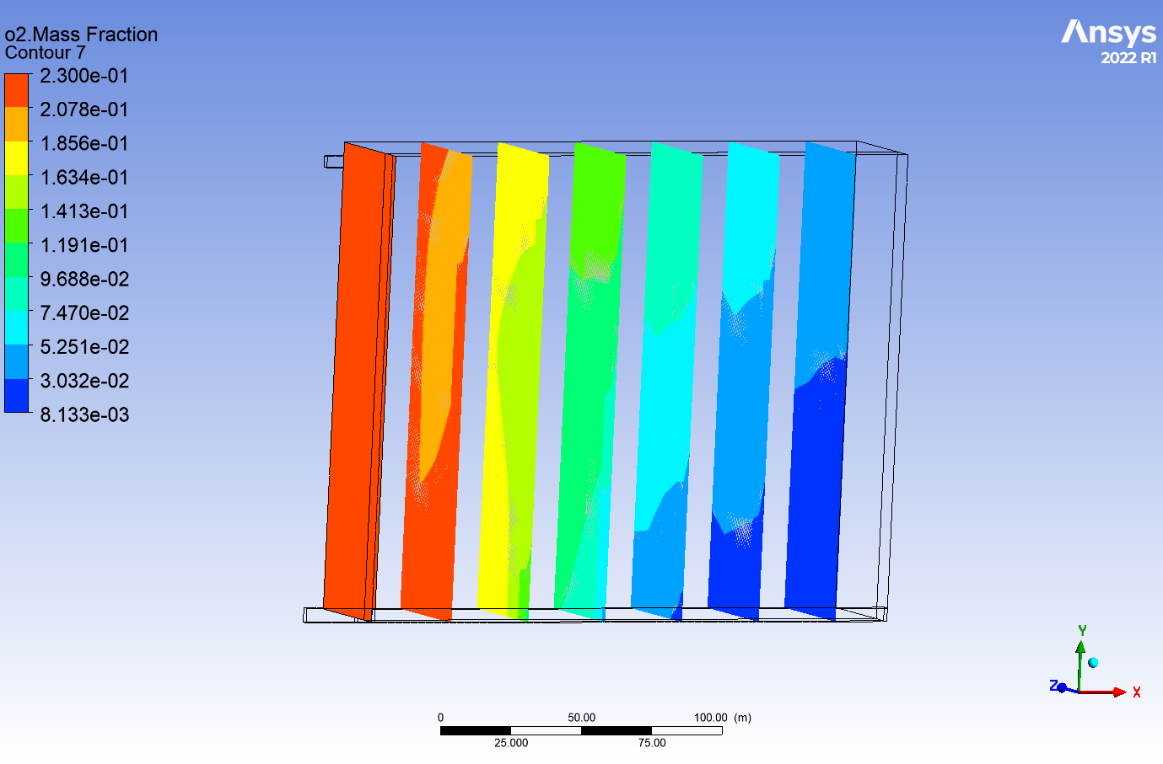
200 | 1 | 1511000 | 10000 | 211100 | 0.1 | 0 | 0 | 0 | 1.2 |  | 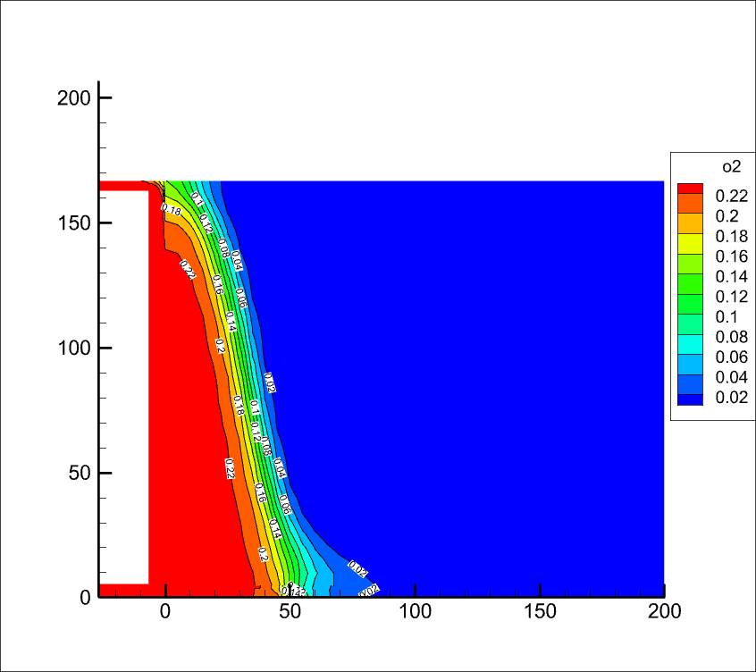 | 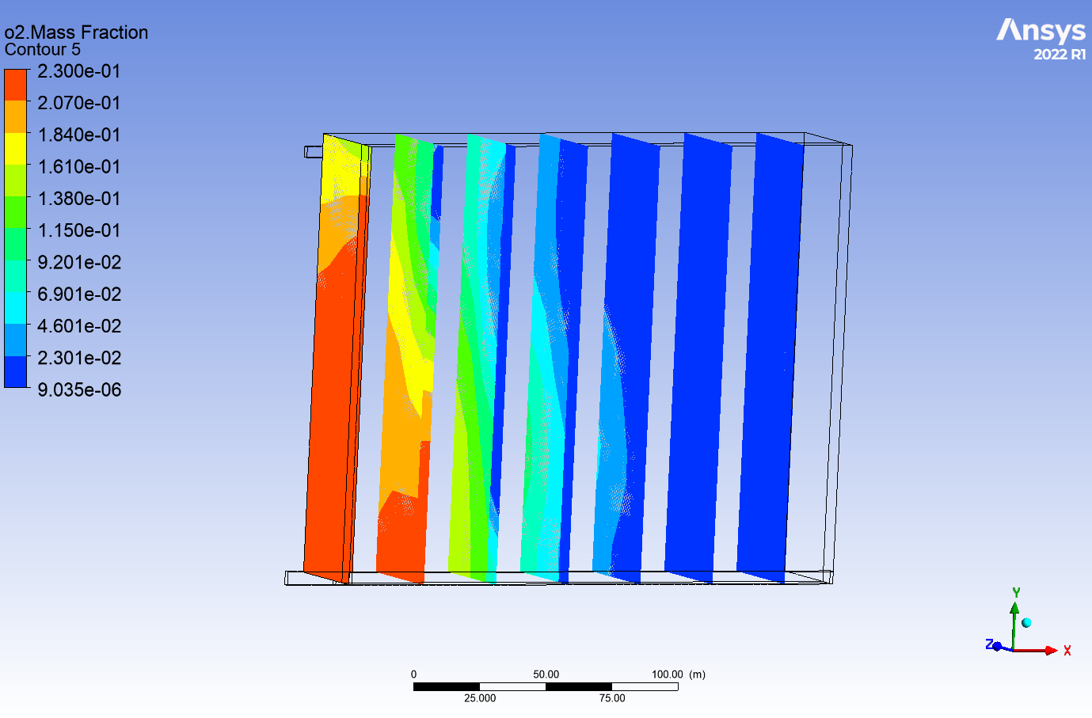
200 | 1 | 1511000 | 10000 | 211100 | 0.2 | 0 | 0 | 0 | 1.2 |  |  | 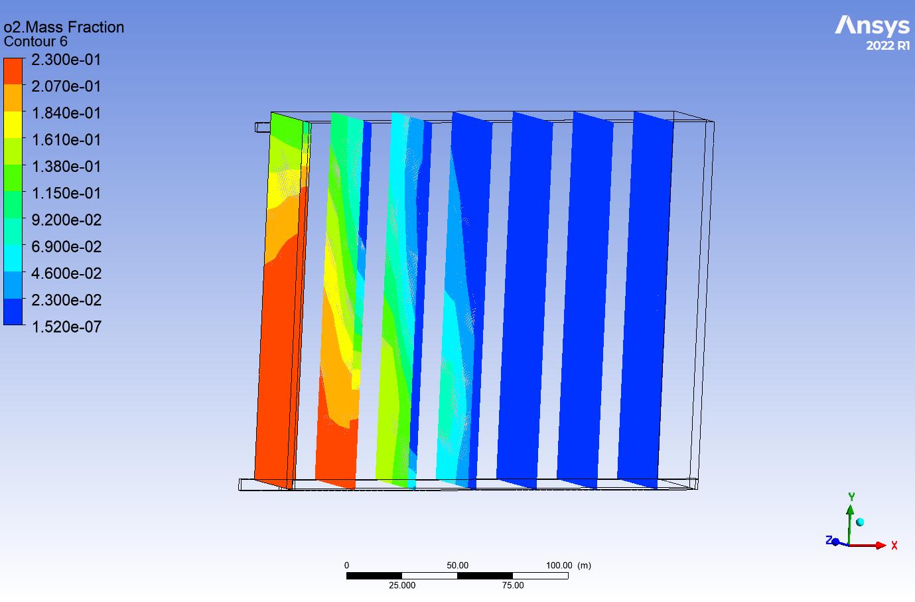
200 | 2 | 1511000 | 10000 | 200000 | 0.05 | 0 | 0 | 0 | 1.2 | 0.33 | 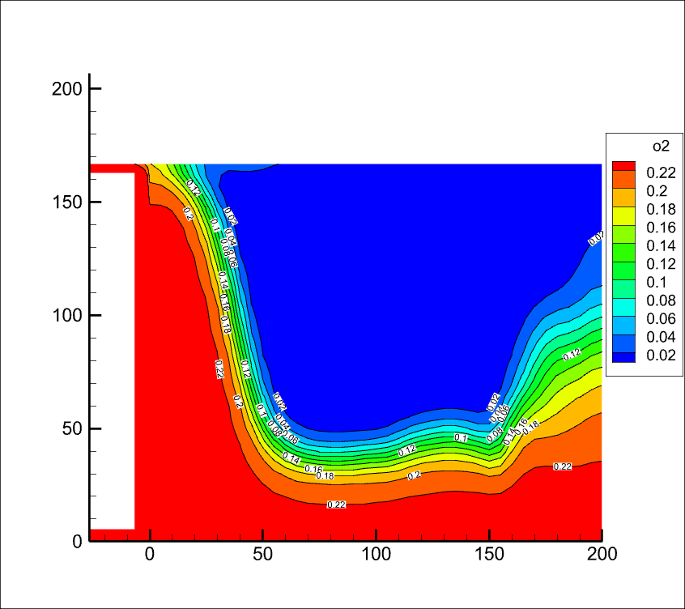 | 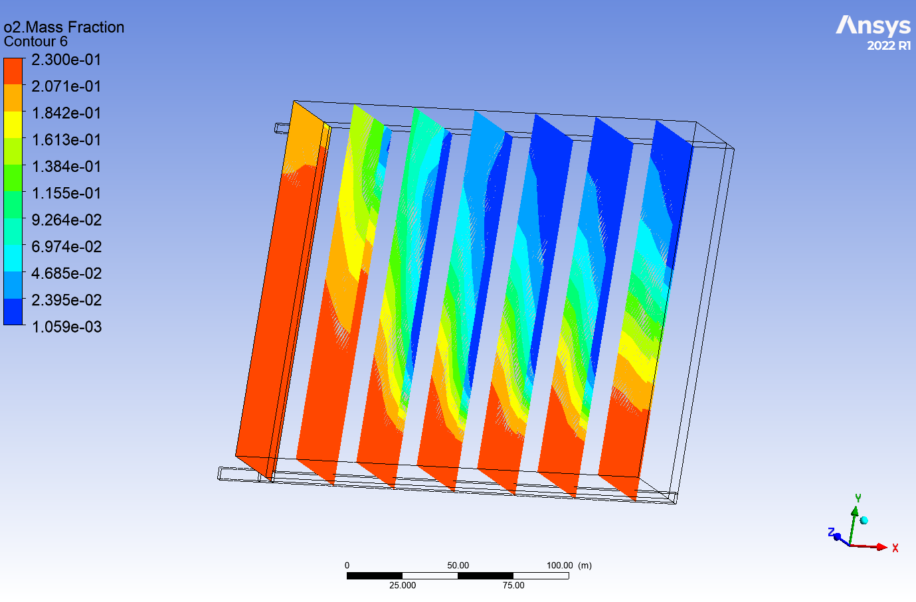
200 | 2 | 1511000 | 10000 | 200000 | 0.1 | 0 | 0 | 0 | 1.2 | 0.33 | 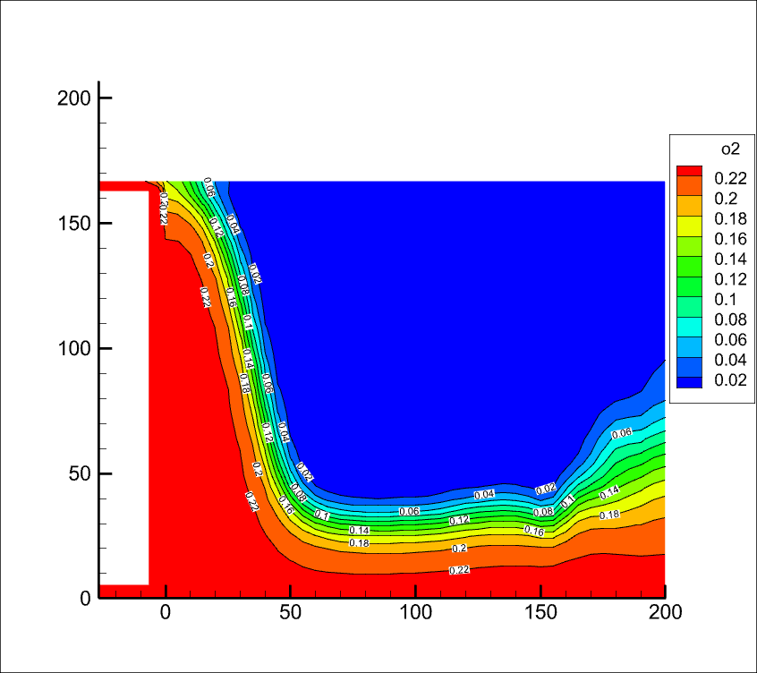 | 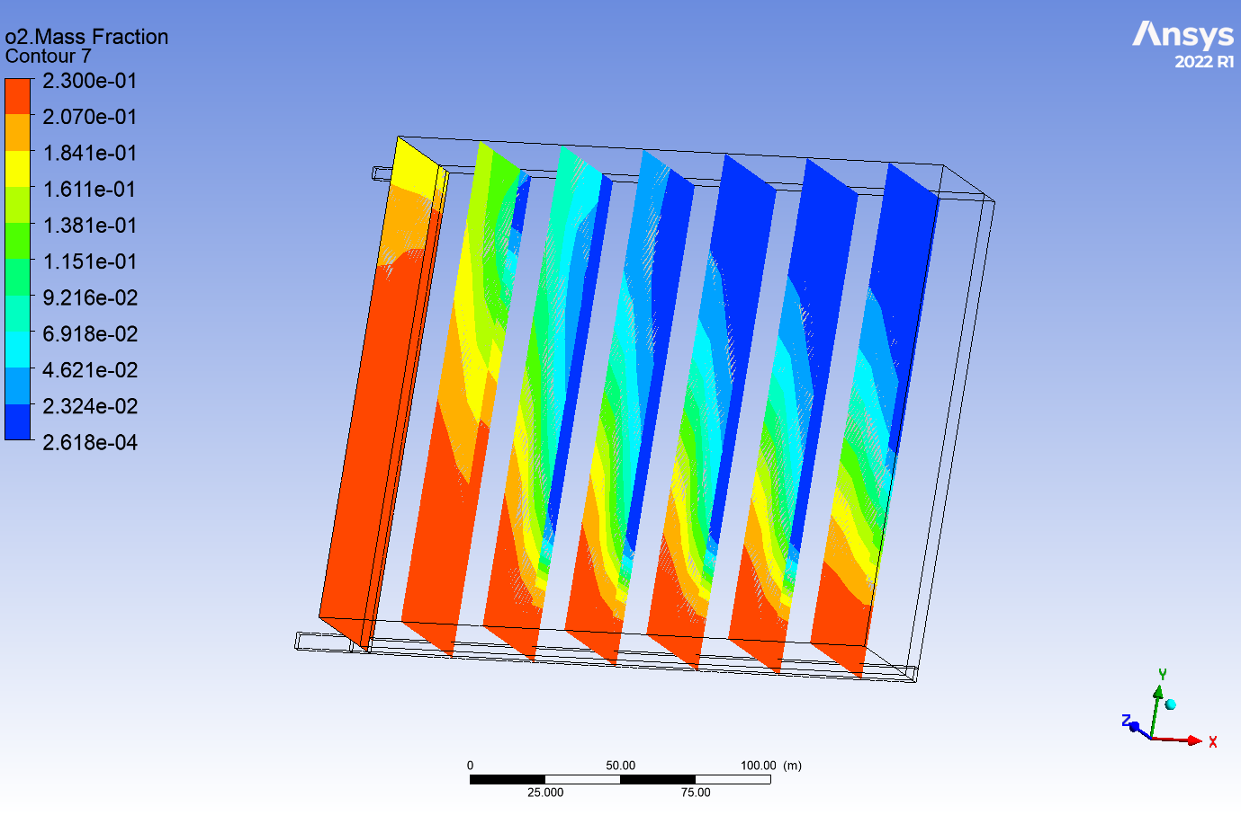
200 | 2 | 1511000 | 10000 | 200000 | 0.2 | 0 | 0 | 0 | 1.2 | 0.33 | 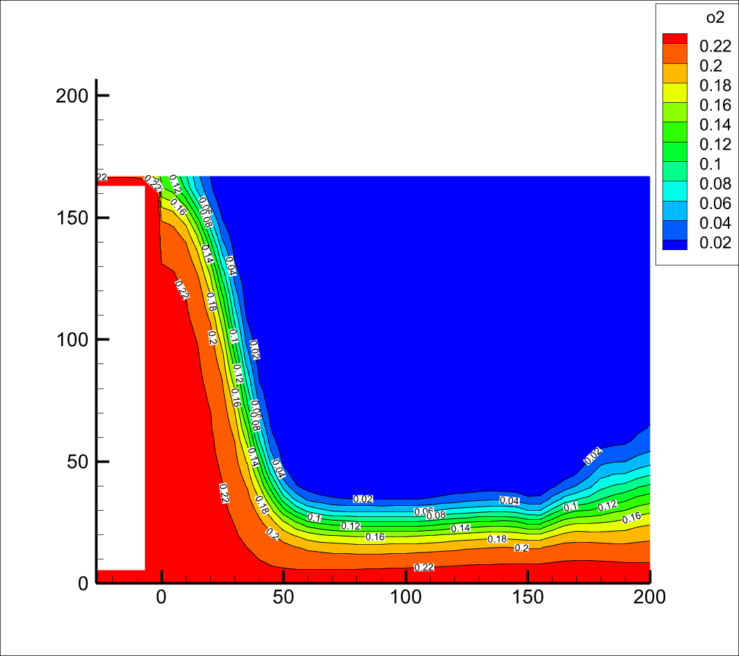 | 